落料
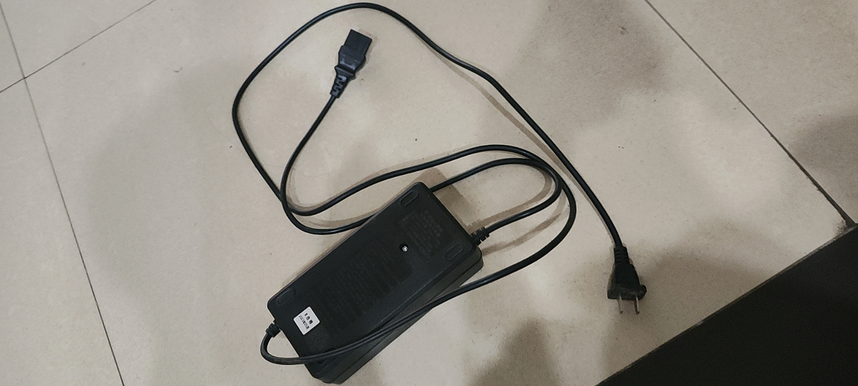
ok
123 |  |  |  | 1，2
123 |  |  |  |  | 2 |  |  | 2
 |  | 123 |  |  | 2
 |  |  |  |  | 1 |  |  | 3
 |  |  |  |  | 1
 |  |  | 2 | 2 |  |  |  | 4

 |  |  |  |  |  | 是的

 |  |  |  |  |  |  | 是的
 |  | 1234
 | 123 |  |  |  | 214123

